001
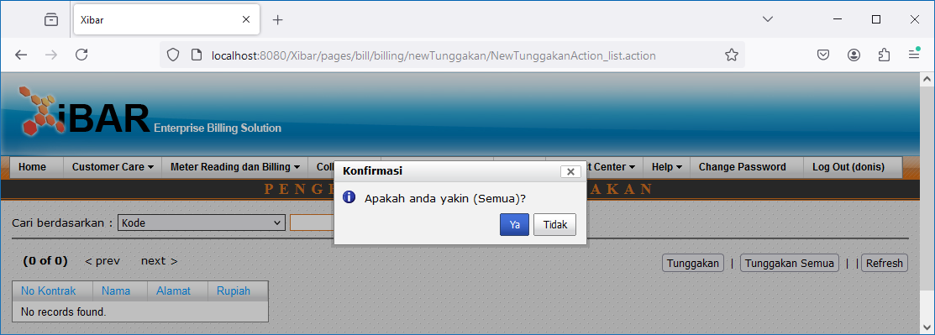
Debt Management | Pengesetan Data Tunggakan
http://localhost:8080/Xibar/pages/bill/billing/newTunggakan/NewTunggakanAction_list.action

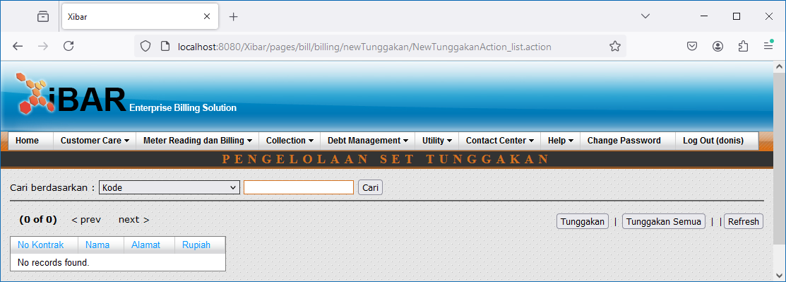

Tunggakan Semua

002
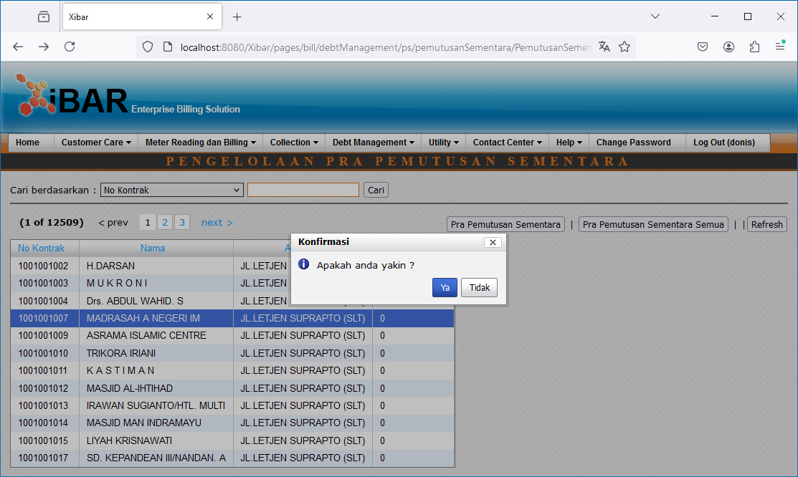
Debt Management | Penyegelan | Pendaftaran Penyegelan
http://localhost:8080/Xibar/pages/bill/debtManagement/ps/pemutusanSementara/PemutusanSementaraAction_list.action

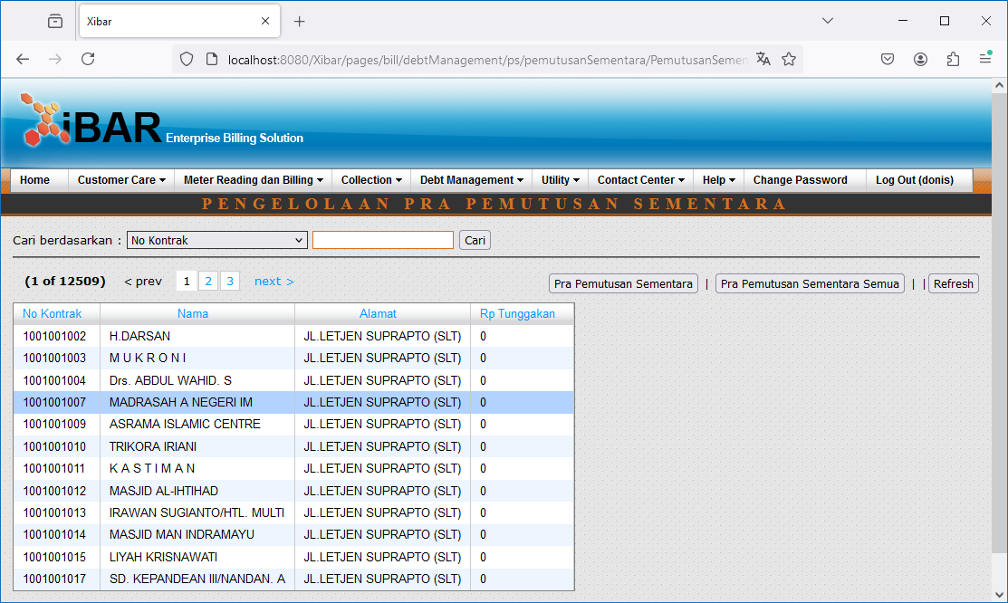

Perintah Kerja Semua

Double Click

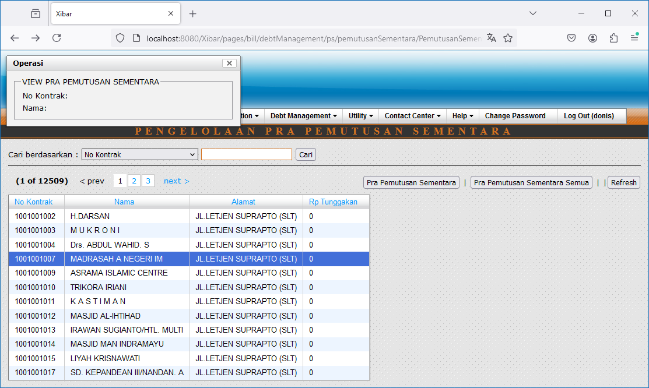

Pra Pemutusan Sementara // Pra Pemutusan Sementara Semua

003
Debt Management | Penyegelan | Pembuatan Surat Perintah Kerja (SPK) Penyegelan
http://localhost:8080/Xibar/pages/bill/debtManagement/ps/pkPS/PkPSAction_list.action

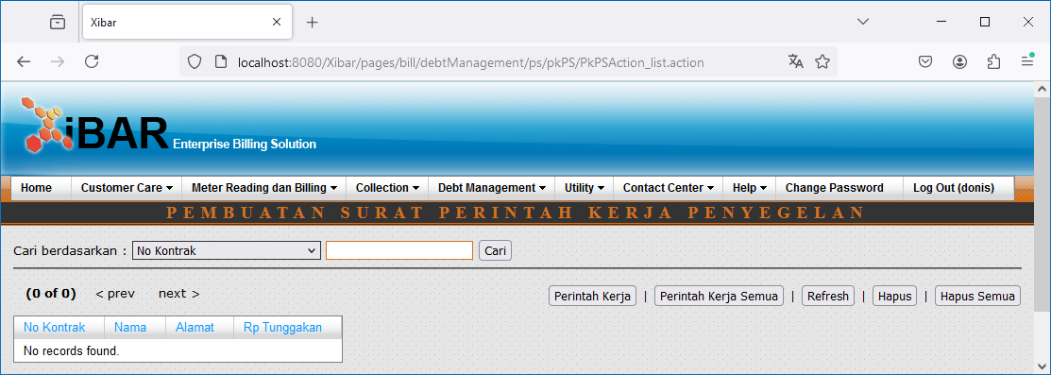

Perintah Kerja Semua

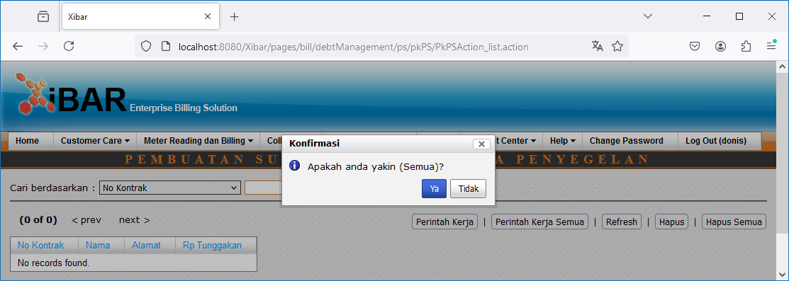

Hapus Semua

004
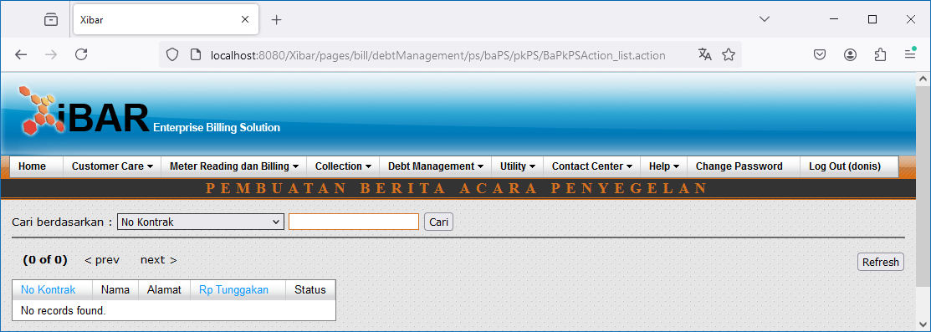
Debt Management | Penyegelan | Pembuatan Berta Acara (BA) Penyegelan
http://localhost:8080/Xibar/pages/bill/debtManagement/ps/baPS/pkPS/BaPkPSAction_list.action

